送货单
上 海 汭 珩 发 货 清 单
（ruihengPackaging Delivery List）
 |  | 发货日期：
 |  | 发货地址： | 发：浙江圣邦化纤针织有限公司 江诸暨大唐街道雍平东路1号 王艳灵收：15257577879
ORDER NR | Item Code | ARTICLE | Order Qty | Back-up Qty | Total Qty | Carton #/Total | Net Weight (kg) | 备注
订单号 | 产品型号 | 款号 | 订单数 | 备品数 | 总实发数 | 总箱数\箱号 | 净重（公斤)
圣邦S25060905 | 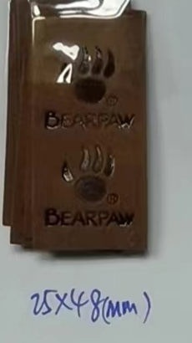 熊爪皮标 |  | 182500 |  | 50000 | 2 |  | 2025-7-19 中通两袋 74100524906237
 |  |  |  |  | 30000 | 1 |  | 2025-7-21 中通一袋 74100524906242
 |  |  |  |  | 50000 | 2 |  | 2025-7-22 中通两袋 74100524906248
 |  |  |  |  | 30000 | 1 |  | 2025-7-23 中通一袋 74100524906250
 |  |  |  |  | 22500 | 1 |  | 2025-7-24 中通一袋 74100524906254

 |  |  |  | 合计 | 182500 |  | 备次1000

